Тех задание
Техническое задание на постройку стенда белорусских производителей Made in Belarus на международной промышленной выставке "ИННОПРОМ" (г. Екатеринбург, 7-10 июля)
 | Анкета компании-застройщика
 | Название компании:
 | Контактное лицо:
 | Наличие портфолио (в наличии / нет в наличии)
 | Сайт (ссылка на веб-сайт)
 | Свидетельство о регистрации (данные о регистрации, ИНН)
 | Опыт работы (возраст компании)
 | Опыт работы с Белинтерэкспо (совместные проекты)
 | Местоположение главного офиса (только город)
 | Местоположение производственного цеха (только город)
 | Есть ли заказы на выставке помимо Белинтерэкспо (да / нет)

На схеме павильона "Национальная экспозиция Республики Беларусь"
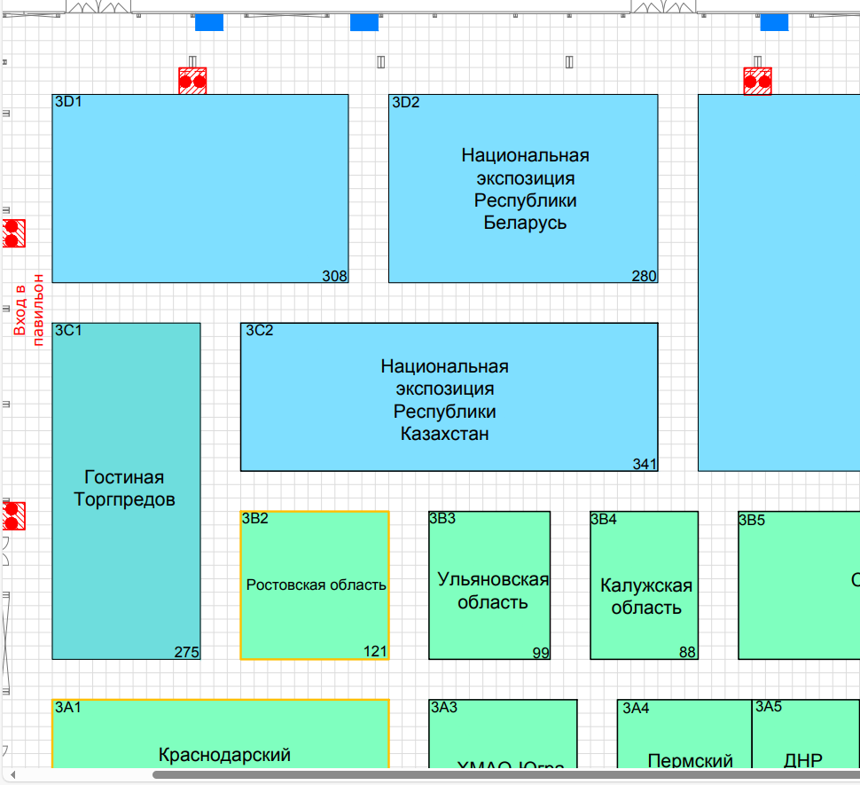 |  |  | Выставка | ИННОПРОМ
 |  |  | Дата | 7-10 июля
 |  |  | Город | Екатеринбург
 |  |  | Экспонент | УП "Белинтерэкспо" БелТПП
 |  |  | Метраж | 280 кв. м.
 |  |  | Размеры | 20 м х 14 м
 |  |  | Павильон и номер стенда | Павильон 3, стенд 3D2
 |  |  | Дизайн-проект | Составлено УП "Белинтерэкспо" БелТПП

* Разделы заполняются и дополняются компанией-застройщиком
Пол:
 | Перечень | Описание |  | Цена | Кол-во |  | Сумма
1. | Напольное покрытие | Ковровое покрытие, проводные соединения скрыты дополнительным слоем ковра (заплатки). |  |  |  | м² | 0
2. | Алюминиевый профиль (неон гибкий в профиле) | Накладной профиль со светокоробом, без порогов, зафиксирован по периметру коллективной экспозиции(площадь 10м х 14м. Показывает границы стенда, иммитация фальшпола) |  |  |  | м | 0
2.1. | 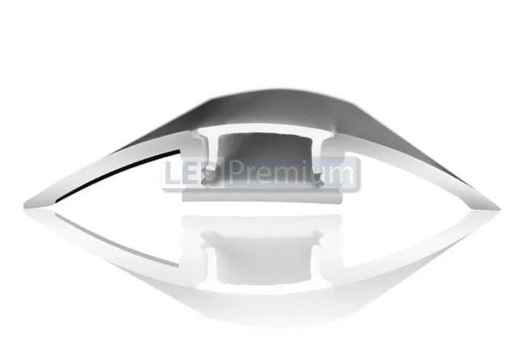 | 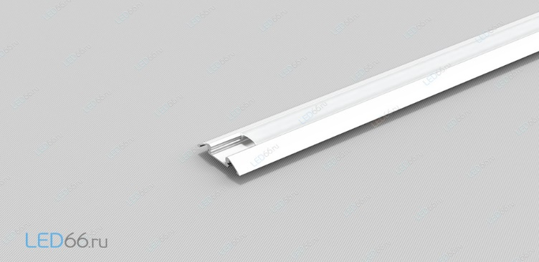 |  | - | - | - | -
ИТОГО: |  |  |  |  |  |  | 0
Подвесная конструкция:
№ | Перечень | Описание |  | Цена | Кол-во |  | Сумма
1. | Ферма | Аккредитованная ферма, с техпаспортом (приоритет черному цвету, если не влияет на стоимость фермы). Размеры и геометрию определяет застройщик |  |  |  | м | 0
2. | Фризовая конструкция алюминий / МДФ | - |  |  |  | м² | 0
3. | Ткань баннерная | Ткань баннерная с полноцветной печатью |  |  |  | м² | 0
4. | Световая вывеска "Made in Belarus" | Логотип Made in Belarus с контражурной подсветкой белого цвета |  |  | 1 | шт. | 0
5. | Световая вывеска "Республика Беларусь" | Объёмный логотип в глянце ПВХ 5 мм с контражурной подсветкой белого цвета Республика Беларусь |  |  | 1 | шт. | 0
6. | Световая вывеска "Republic of Belarus" | Объёмный логотип в глянце ПВХ 5 мм с контражурной подсветкой белового цвета Republic of belarus |  |  | 1 | шт. | 0
7. | Световая вывеска "Флаг Республикики Беларусь" | Объёмный логотип ПВХ 5 мм с контражурной подсветкой белового цвета Republic of belarus (БЕЗ глянцевых вставок, геральдика) |  |  | 2 | шт. | 0
8. | Флаг Республикики Беларусь | Флаг (проглаженный, без заломов и помятостей) размером 75х150 в соответсвии с СТБ 911-2008 |  |  | 1 | шт. | 0
9. | Точка подвеса | - |  |  |  | шт. | 0
ИТОГО: |  |  |  |  |  |  | 0
Коллективная экспозиция (140 кв.м.):
№ | Перечень | Описание |  | Цена | Кол-во |  | Сумма
1. | Несущая стена | Каркас стен ДСП / МДФ с баннерной таканью. |  |  |  | м² | 0
2. | Баннерная ткань техническая б/у | Баннерная ткань на несущую стену за стендом (со стороны пожарных гидрантов) |  |  |  | м² | 0
3. | Переговорная комната коллективного стенда | Каркас стен ДСП / МДФ с баннерной таканью |  |  |  | м² | 0
4. | Подсобное помещение | Каркас стен ДСП / МДФ с баннерной таканью |  |  |  | м² | 0
5. | Диодная подсветка | Светокороб (гибкий провод) с рассеивателем на стенах и в антаблементе стен |  |  |  | м | 0
6. | Дверь | Дверь с фурнитурой, ключами, порталом и металлическим порогом |  |  |  | шт. | 0
ИТОГО: |  |  |  |  |  |  | 0
Зона презентации ИННОПРОМ Беларусь:
№ | Перечень | Описание |  | Цена | Кол-во |  | Сумма
1. | LED экран зоны презентации | Аренда Led экрана для зоны презентации ИННОПРОМ Беларусь, размеры 3000х3000 с видеосервером |  |  |  | компл. | 0
2. | Декоративный элемент "Метка на карте" | Элемент фирменного цвета иннопром, с подсветкой по бортам |  |  | 1 | шт. | 0
ИТОГО: |  |  |  |  |  |  | 0
Электричество и освещение:
№ | Перечень | Описание |  | Цена | Кол-во |  | Сумма
1. | Светильник | Споты на несущей стене |  |  |  | шт. | 0
2. | Прожектор | Прожекторы на ферме (общий свет) |  |  |  | шт. | 0
3. | Розетка | В помещениях и в инфостойках |  |  |  | шт. | 0
4. | Силовой кабель | Для подключения станков, вилка 380 В |  |  |  | м | 0
5. | Силовой кабель | В щиток с предохранителями |  |  |  | м | 0
6. | Подвод электричества | Согласование точки подключения, покупка в техслужбе |  |  |  | - | 0
7. | 24-часовое электроподключение |  |  |  | 1 | - | 0
8. | Электрический щиток с замком | - |  |  |  | шт. | 0
ИТОГО: |  |  |  |  |  |  | 0
Аккредитация и ранний заезд:
№ | Перечень | Описание |  | Цена | Кол-во |  | Сумма
1. | Аккредитация эксклюзивного стенда | С учетом повышающего тарифа |  |  |  | - | 0
2. | Противопожарная обработка материалов | - |  |  |  | - | 0
3. | Ранний заезд (за 1 день) | - |  |  |  | - | 0
4. | Разработка конструкторской и технической документации | - |  |  |  | - | 0
5. | Электро-технический проект | - |  |  |  | - | 0
6. | Электротехническая лаборатория | - |  |  |  | - | 0
ИТОГО: |  |  |  |  |  |  | 0
Производственные расходы:
№ | Перечень | Описание |  | Цена | Кол-во |  | Сумма
1. | Художественное макетирование, верстка и подготовка к печати | - |  |  |  | - | 0
2. | Расходные материалы / пленка / упаковка мебели | - |  |  |  | - | 0
3. | Монтажные / демонтажные работы дневные | - |  |  |  | - | 0
4. | Монтажные / демонтажные работы ночные | - |  |  |  | - | 0
5. | Транспортные расходы (с оформлением пропусков) | - |  |  |  | - | 0
6. | Уборка стенда после монтажа | Обеспыливание всех поверхностей, уборка мусора |  |  |  | - | 0
7. | Вывоз мусора / утилизация стенда | - |  |  |  | - | 0
8. | Утилизационный сбор | - |  |  |  | - | 0
9. | Ежедневная уборка стенда | Сопровождение на протяжении мероприятия, утренняя уборка |  |  |  | - | 0
10. | Дежурный электрик/монтажник | Сопровождение на протяжении мероприятия (паспортные данные сотруника для регистрации бейджа через личный кабинет Белинтерэкспо) |  |  |  | - | 0
11. | Страхование |  |  |  |  | - | 0
12. | Огнетушители | - |  |  |  | шт. | 0
13. | Накладные расходы |  |  |  |  | - | 0
ИТОГО: |  |  |  |  |  |  | 0
ИТОГО РАБОТ: |  |  |  |  |  |  | 0
НАЛОГИ (Система налогобложения_____________):
ИТОГО С НАЛОГАМИ: |  |  |  |  |  |  | 0

Оборудование
№ | Перечень | Описание |  | Цена | Кол-во |  | Сумма
1 | Декоративная клумба из ДСП цвета инфостойки, примерный размер 1300х250х980 (под формат листа ДСП). Растение "Сансевиерии" или аналог. | 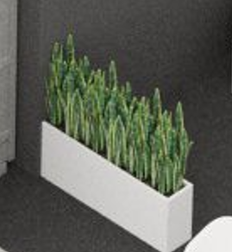 |  |  | 1 | шт.
2 | Декоративная клумба из ДСП цвета инфостойки, примерный размер 1300х250х490 (под формат листа ДСП). Растение "Сансевиерии" или аналог. |  |  |  | 1 | шт.
3 | Информационная стойка ЛДСП с логотипом, подсветкой, розетками, замком на ключе (ширин 600 мм) |  |  |  | 1 | шт.
4 | Информационная стойка ЛДСП с логотипом, подсветкой, розетками, замком на ключе (ширина 1200 мм) |  |  |  | 1 | шт.
5 | Стул |  |  |  | 1 | шт.
6 | Стул барный |  |  |  | 1 | шт.
7 | Стул офисный | 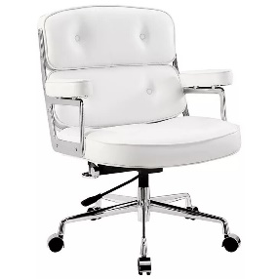 |  |  | 1 | шт.
8 | Стол |  |  |  | 1 | шт.
9 | Буклетница без дефектов |  |  |  | 1 | шт.
10 | Витрина стеклянная с подсветкой 500х500х2000 |  |  |  | 1 | шт.
11 | Витрина стеклянная с подсветкой 1000х500х2000 | 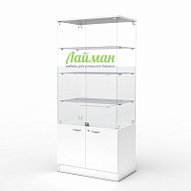 |  |  | 1 | шт.
12 | Стол для переговоров на 6-8 персон ЛДСП, металлические опоры. 2200х700х750 |  |  |  | 1 | шт.
13 | Диван двухместный кожзам, белый | 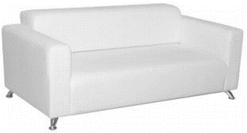 |  |  | 1 | шт.
14 | Кофейный стол | 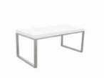 |  |  | 1 | шт.
15 | Стеллаж | 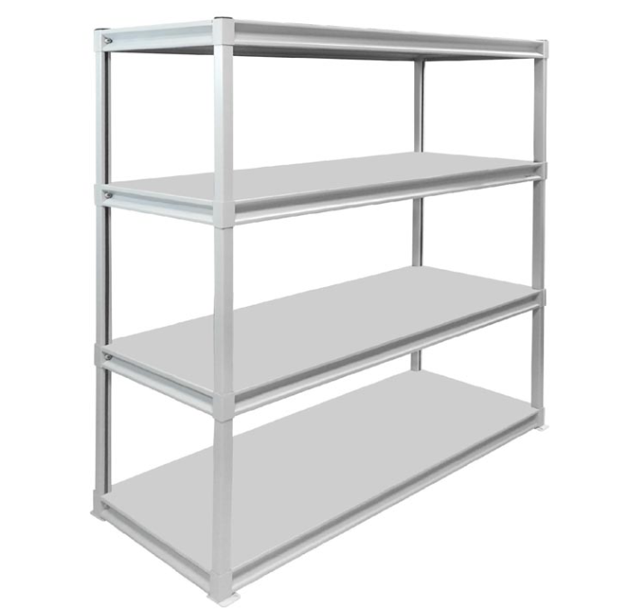 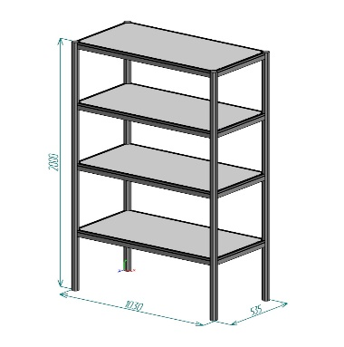 |  |  | 1 | шт.
16 | Полки | 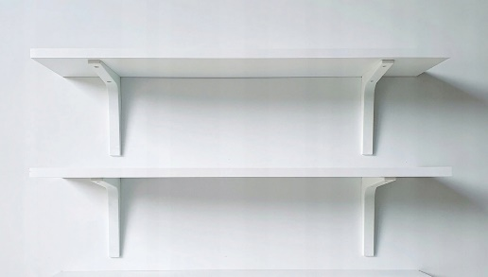 |  |  | 1 | шт.
17 | Вешалка настенная |  |  |  | 1 | шт.
18 | Вешалка напольная |  |  |  | 1 | шт.
19 | Вешалка напольная с плечиками | 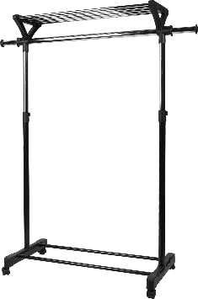 |  |  | 1 | компл.
20 | Тумба с замком и ключом для хранения | 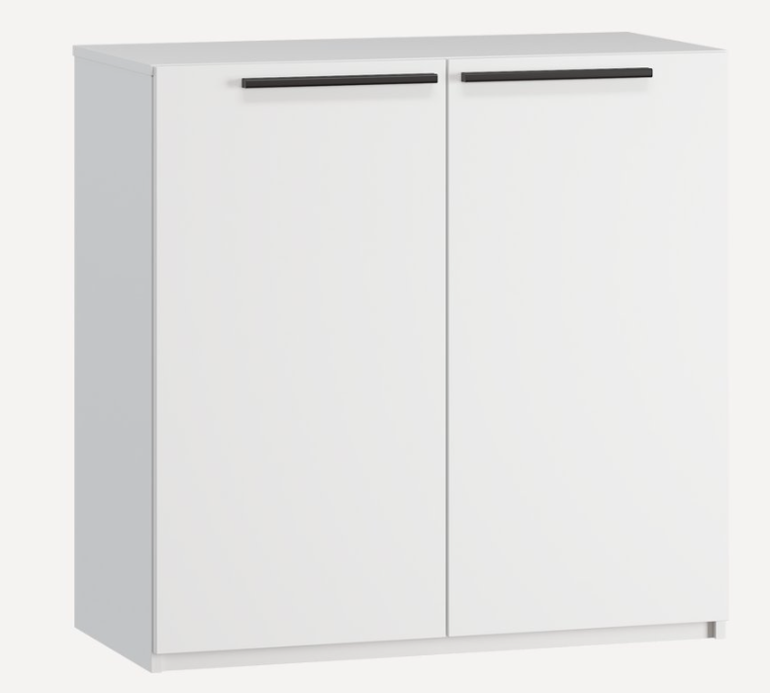 |  |  | 1 | шт.
21 | Кулер, холодная-горячая вода (5 бутылей воды) |  |  |  | 1 | компл.
22 | Кондиционер с пультом, баком, теплообменником и пластиковым кабельканалом для прокладки магистрали | 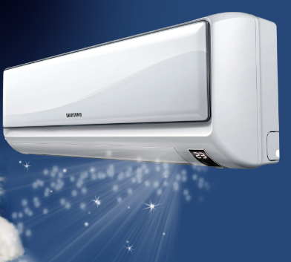 |  |  | 1 | компл.
23 | Чистый холодильник, 100 л | 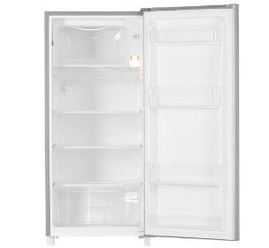 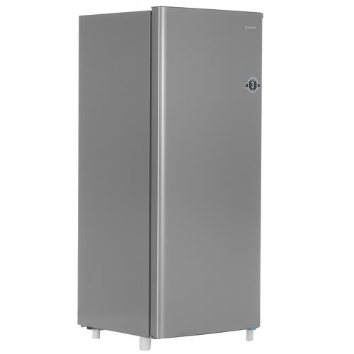 |  |  | 1 | шт.
24 | Чистый холодильник, 40 л | 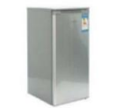 |  |  | 1 | шт.
25 | Телевизор 52 дюйма с пультом и проводным USB удлинителем | 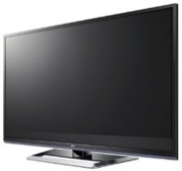 |  |  | 1 | компл.
26 | Чайник и чай 100 пакетиков |  |  |  | 1 | компл.
27 | Кофемашина капсульная и капсулы (100 шт. капсул) | 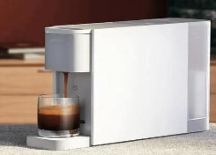 |  |  | 1 | компл.
28 | Кофемашина зерновая и 3 упаковки кофейных зерен | 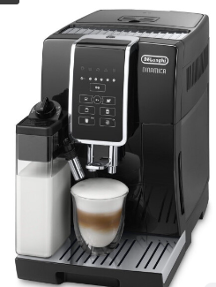 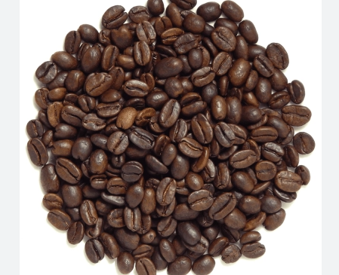 |  |  | 1 | компл.
29 | Стаканчики одноразовые бумажные и ложки (деревянные стики) |  |  |  | 1 | компл.
30 | Стаканчики одноразовые, пластиковые | 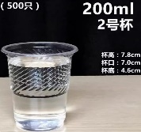 |  |  | 1 | шт.
31 | Тарелки одноразовые бумажные однотонные | 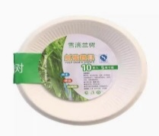 |  |  | 1 | шт.
32 | Нож кухонный и полотенца одноразовые | 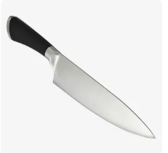 |  |  | 1 | компл.
33 | Разделочная доска деревянная |  |  |  | 1 | шт.
34 | Зубочистки 100 шт |  |  |  | 1 | шт.
35 | Салфетки влажные и салфетки сухие |  |  |  | 1 | компл.
36 | Корзина для бумаги и одноразовые пакеты |  |  |  | 1 | компл.
37 | Бак для мусора с крышкой и одноразовые пакеты |  |  |  | 1 | компл.
38 | Удлинитель (минимум 1,5) | 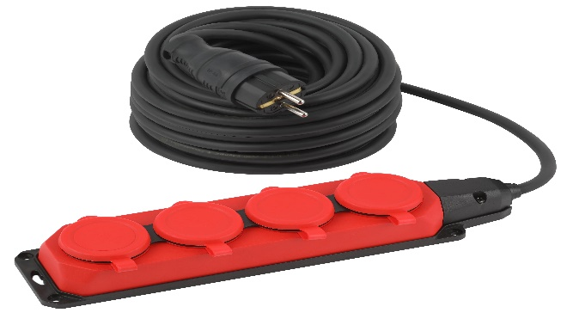 |  |  | 1 | шт.
39 | Средство для чистки зеркал и текстиль для протирки | 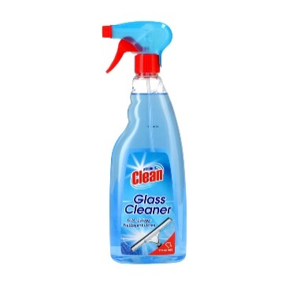 |  |  | 1 | компл.
40 | Антисептик с дозатором |  |  |  | 1 | шт.
41 | Вода бутилированная без газа 0,5 |  |  |  | 12 | шт.
42 | Подмакетник с подсветкой ЛДСП белый, (600 х 600 х 600 мм(h)) |  |  |  | 1 | шт.
43 | Подмакетник с подсветкой ЛДСП белый, (800 х 800 х 800 мм(h)) |  |  |  | 1 | шт.

